การประเมินท่าทาง
การประเมินความเสี่ยงด้วยวิธีการ ROSA
ตาราง A เก้าอี้ |  |  | ตาราง B หน้าจอ และ โทรศัพท์
ความสูงของเก้าอี้ | คะแนนรวม | 0 | หน้าจอ | คะแนนรวม | 0
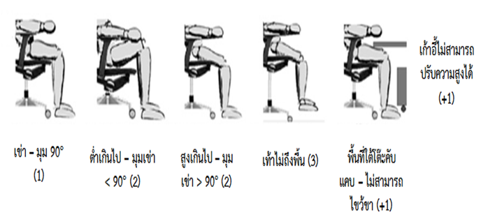


 |  |  |  | Duration
ความลึกของเก้าอี้ | คะแนนรวม | 0 | โทรศัพท์ | คะแนนรวม | 0
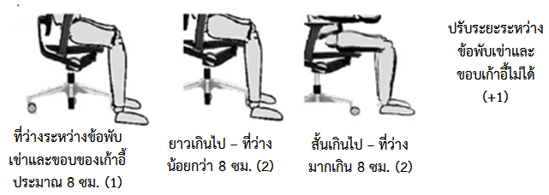
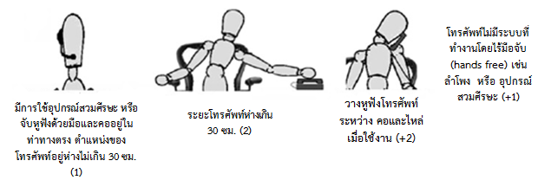

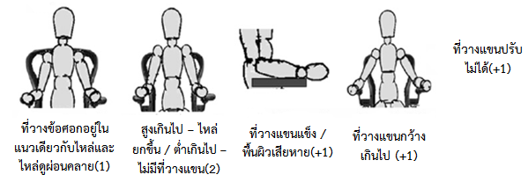
 |  |  |  | Duration
ที่พักแขน | คะแนนรวม | 2 | ตาราง C เมาส์ กับ แป้นพิมพ์
 |  |  | เมาส์ | คะแนนรวม | 0


1 |  | 1
 |  |  |  | Duration
พนักพิง | คแนนรวม | 0 | แป้นพิมพ์ | คะแนนรวม | 0



 | Duration |  |  | Duration

